参会回执表
“2023年度中国工程机械工业协会挖掘机械分会年会”参会回执表

单位名称
姓名 | 职务 | 固定电话 | 手机 | 电子邮箱 | 11.17上午 是否参观 | 是否同时报名参加 属具分会成立大会

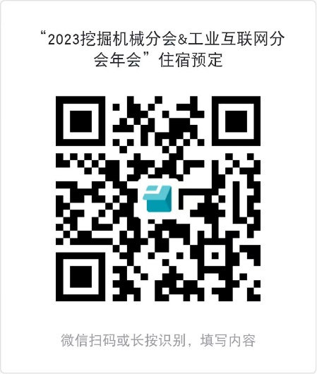
 |  |  |  |  |  | （注：如报名参加属具分会成立大会，请按照属具分会通知相关要求发送回执。)
住宿预订 | 1、本次会议住宿指定“常州中吴宾馆”。住宿费自理。
 | 请以“挖机年会参会代表”的名义同酒店专员联系，或扫描右侧二维码进行预定。
 | 2、酒店专员：尤园 18861130918
 | 会议价格：大床房、双床房——460元/天；豪华套房——1000元/天 。
 | 3、房间数量有限，如本酒店房间住满，请自行解决。未预定酒店的嘉宾，现场报到时住宿无法保证。

增值税专用发票 开票信息 | 单位
 | 纳税人识别号
 | 地址
 | 电话
 | 开户行
 | 账号

发票 邮寄信息 | 地址
 | 收件人
 | 电话

特别提示：
1、参会人员请详细填写参会回执表，务必于2023年11月7日前，发送至邮箱 cexma1993@vip.163.com。
为便于汇总，请将回执表以电子版（Excel格式）发送。
2、参会回执表中各项信息请务必准确清晰填写，会务组将根据回执信息进行相应会务安排。
3、联系人：赵丽媛 15122933900（同微信）；李宏宝 13002283888（同微信）。

 |  |  |  | 感谢支持！ 祝您，身体健康，万事如意！

